問4
品目 | 販売数 | 単価 | お店
りんご | 30 | 100 | A店 | ◆グラフ作成の練習◆P.14～P.26
みかん | 60 | 80 | B店 | 4-1.販売数をX軸、品目をY軸とした集合横棒グラフを作成しなさい。（目盛りの最大値・間隔は問わない）
バナナ | 45 | 130 | C店 | <完成イメージ>
いちご | 50 | 120 | D店
キウイ | 55 | 110 | E店

4-1.回答欄

①グラフ要素
 |  |  |  | 4-2.グラフに軸ラベルを表示させ、X軸は「単価」Y軸は「品目」と入力しなさい。
 |  |  |  | <Hint> | <完成イメージ>
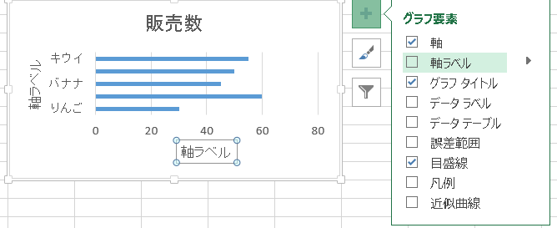

②軸ラベル
4-2.回答欄

 |  |  |  | 4-3.X軸の最大値を100に設定しなさい。
 |  |  |  | <完成イメージ>

4-3.回答欄

 |  |  |  | 4-4.グラフデータに単価のデータを追加しなさい。
 |  |  |  | <完成イメージ>

4-4.回答欄

 |  |  |  | 4-5.追加した「単価」のデータを第2軸に設定しなさい。
 |  |  |  | <完成イメージ>
4-5.回答欄

 |  |  |  | 4-6.第2軸に設定した単価のグラフの種類を「折れ線グラフ」に変更しなさい。
4-6.回答欄 |  |  |  | <完成イメージ>

問5-1_8
品目 | 販売数 | 単価 | お店
りんご | 30 | 100 | A店 | ◆関数の練習◆P.27～P.37
みかん | 60 | 80 | B店 | 5-1.セルB7に販売数の合計を求めてください。(関数を使用)
バナナ | 45 | 130 | C店 | 5-2.セルC7に単価の合計を求めてください。(関数を使用)
いちご | 50 | 120 | D店 | 5-3.セルB8に販売数の平均を求めてください。(関数を使用)
キウイ | 55 | 110 | E店 | 5-4.セルC8に単価の平均を求めてください。(関数を使用)
合計 |  |  |  | 5-5.セルB9に販売数の最大値を求めてください。(関数を使用)
平均 |  |  |  | 5-6.セルC9に単価の最大値を求めてください。(関数を使用)
最大 |  |  |  | 5-7.セルB9に販売数の最小値を求めてください。(関数を使用)
最小 |  |  |  | 5-8.セルC9に単価の最小値を求めてください。(関数を使用)

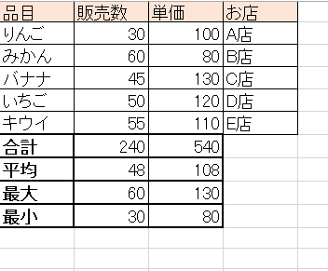
 |  |  |  | <完成イメージ>

